Lab6.1
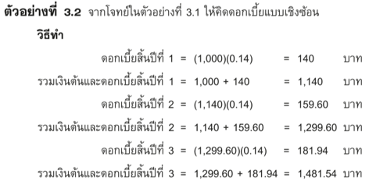
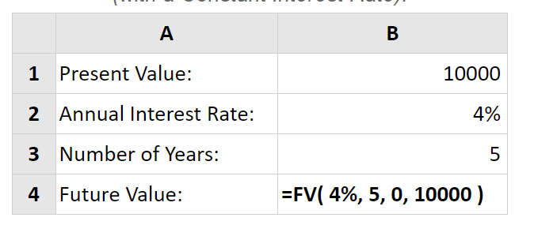
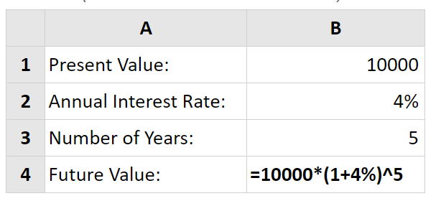
n | P | i | Pi | รวมเงินสิ้นปี
1 | 1000 | 14.00%
2 | 1000 | 14.00%
3 | 1000 | 14.00%

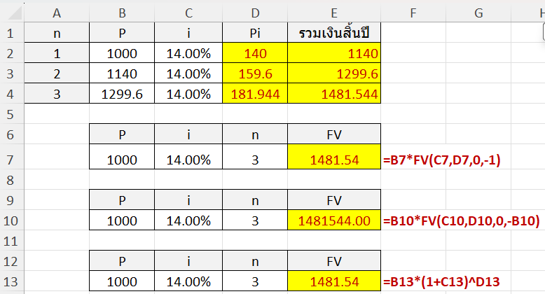
 | P | i | n | FV
 | 1000 | 14.00% | 3 |  | #N/A

 | P | i | n | FV
 | 1000 | 14.00% | 3 |  | #N/A

 | P | i | n | FV
 | 1000 | 14.00% | 3 |  | #N/A

Lab 6.2
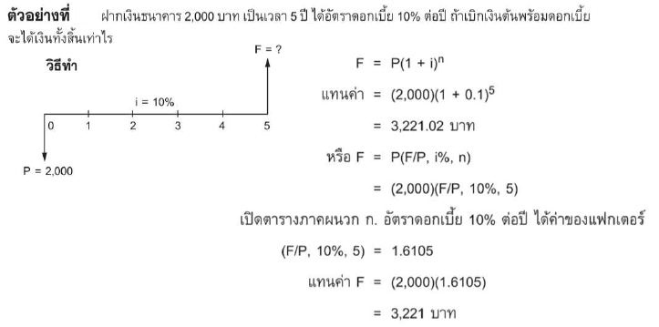
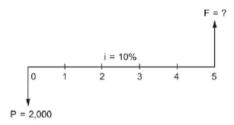
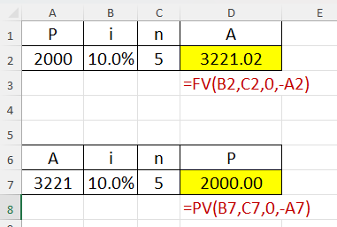
P | i | n | A
2000 | 10.0% | 5
 |  |  | #N/A

A | i | n | P
3221.02 | 10.0% | 5
 |  |  | #N/A

Lab6.3
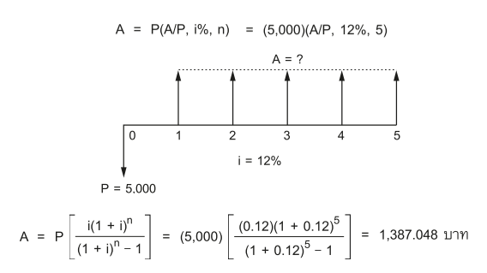
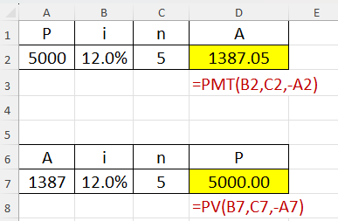
P | i | n | A
5000 | 12.0% | 5
 |  |  | #N/A

A | i | n | P
1387.05 | 12.0% | 5
 |  |  | #N/A

Lab6.4
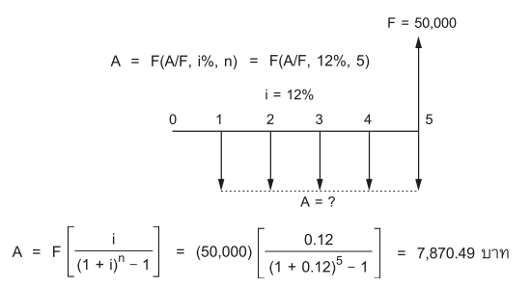
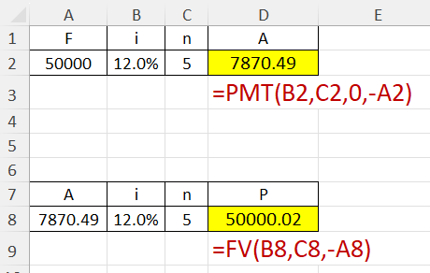
F | i | n | A
50000 | 12.0% | 5
 |  |  | #N/A

A | i | n | P
7870.49 | 12.0% | 5
 |  |  | #N/A

Lab 6.5
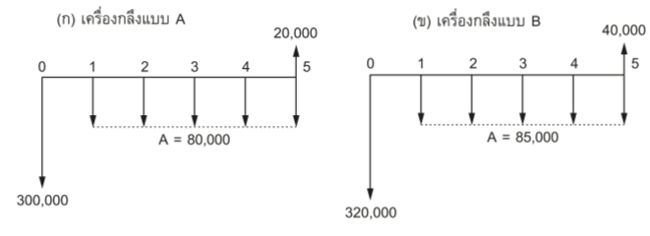
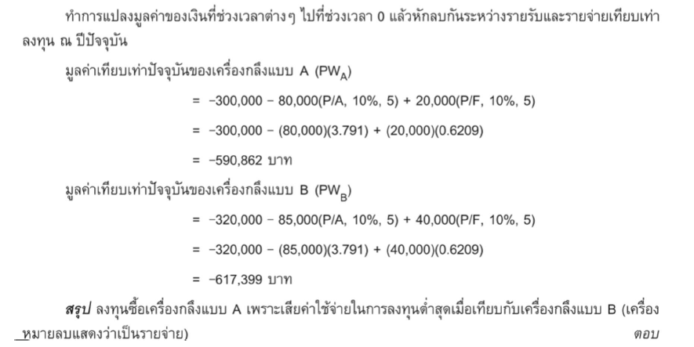
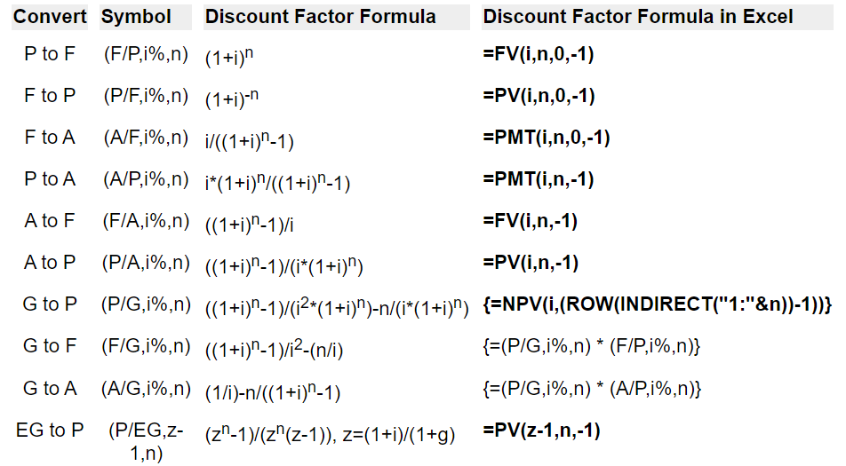
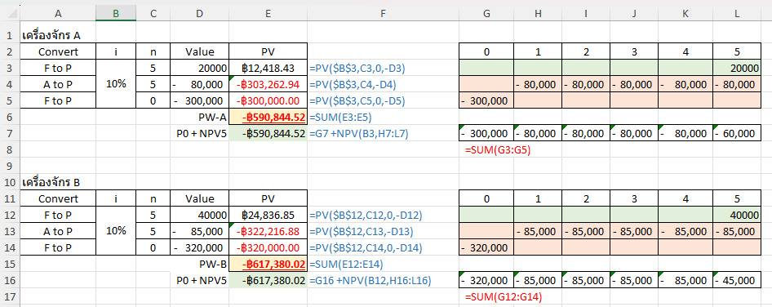
เครื่องจักร A
Convert | i | n | Value | PV |  | 0 | 1 | 2 | 3 | 4 | 5
F to P | 10% | 5 | 20000 |  | #N/A |  |  |  |  |  | 20000
A to P |  | 5 | -80,000 |  | #N/A |  | -80,000 | -80,000 | -80,000 | -80,000 | -80,000
F to P |  | 0 | -300,000 |  | #N/A | -300,000
 |  |  | PW-A |  | #N/A
 |  |  | P0 + NPV5 |  | #N/A
 |  |  |  |  |  | #N/A

เครื่องจักร B
Convert | i | n | Value | PV |  | 0 | 1 | 2 | 3 | 4 | 5
F to P | 10% | 5 | 40000 |  | #N/A |  |  |  |  |  | 40000
A to P |  | 5 | -85,000 |  | #N/A |  | -85,000 | -85,000 | -85,000 | -85,000 | -85,000
F to P |  | 0 | -320,000 |  | #N/A | -320,000
 |  |  | PW-B |  | #N/A
 |  |  | P0 + NPV5 |  | #N/A
 |  |  |  |  |  | #N/A

Lab 6.6
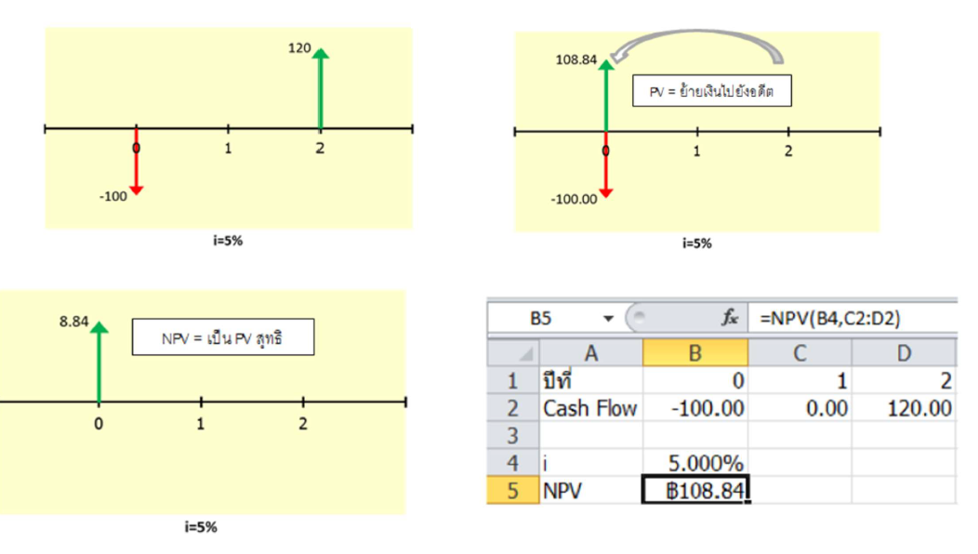
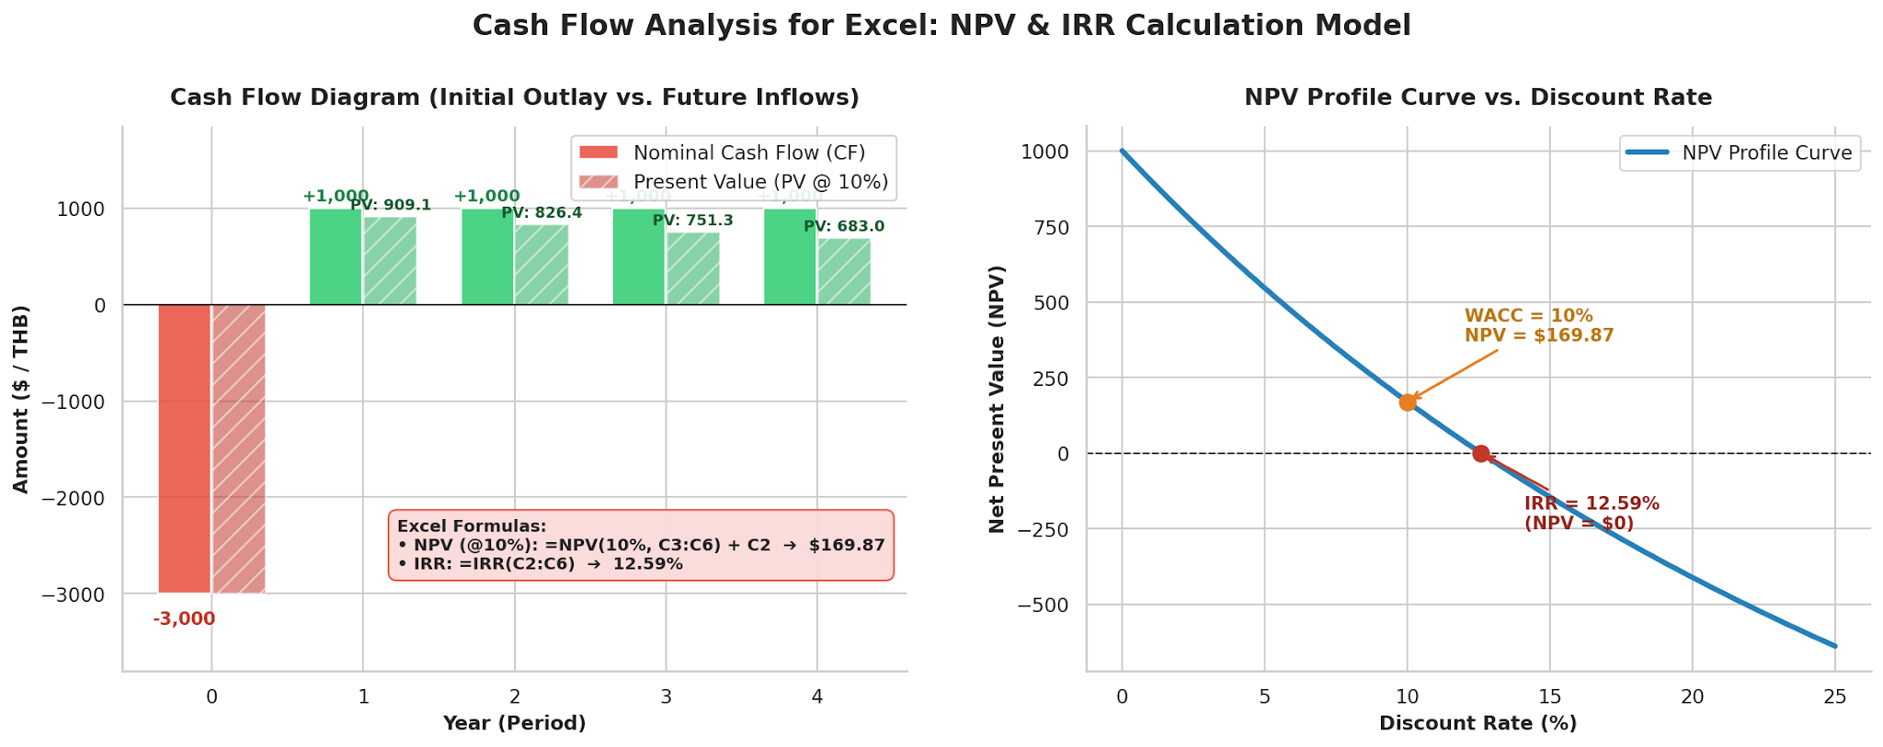
rate | 10% |  |  | rate | 12.59%
CF | Amt | PV |  | CF | Amt
0 | -3000 |  | #N/A | 0 | -3000
1 | 1000 |  |  | 1 | 1000
2 | 1000 |  |  | 2 | 1000
3 | 1000 |  |  | 3 | 1000
4 | 1000 |  |  | 4 | 1000
 | รวม |  | #N/A |  | รวม

NPV = |  | #N/A |  | NPV = |  | #N/A
IRR = |  | #N/A

